流程说明
入职培训-更新版（一线员工）说明文档：
1. 引入强化培训三大版块：
版块一：入职培训（入职3天内）
1. 公司制度类、各类流程、系统类（CRM、OA等）的介绍—HR+秘书室
2. 业务带教（部门框架、责任田，经销商体系、数字政策等三个明白）--上司提供三天计划
版块二：
一线所有人员：学分制带教（延用之前学分制带教计划见附件）
新增-小灶培训主管以上新入职的人员（包含大客户经理）
1. 团队管理运作（MBO解读、月会模板解读等）--大区总监
2. 市场运作、政策-市场部总监
3. 渠道管理—销售副总
4. 招标管理—大区总监
5. 人才管理—人力总监
6. 逻辑认知类—公司CEO
版块三：上海集中培训（新人训练营3天）
通过以上第二阶段学分制带教考试或小灶培训完成后方可参加上海的集中培训
2. 通过增设“小灶培训”，我们为新任管理者提供了专属的成长通道，帮助他们更快地从业务骨干转向优秀的团队领导者。
3. 保持严格的考核标准： 新办法将延续并优化现有的学分制带教机制（见附件），确保培训质量。每阶段的晋级仍需满足以下两大条件：
阶段考核总评分≥80分
按时提交各阶段作业并取得上司点评
4. 明确试用期要求： 所有新员工须在6个月试用期内完成为以上岗位设定的三阶段培训及考核。如未能通过，公司将不予留用。

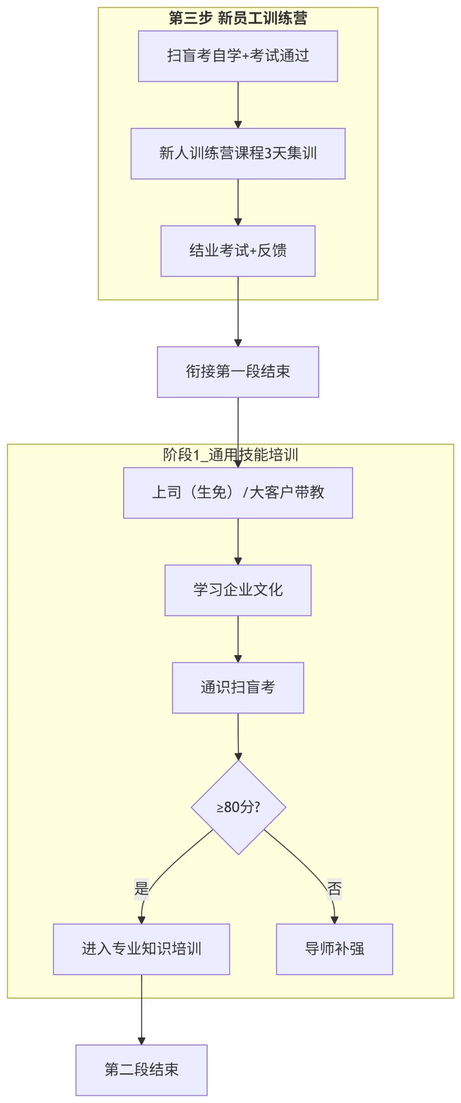
培训强化三大版块
学分制带教计划

